Relatório_Energia
 | RELATÓRIO DO CANDIDATO |  |  |  |  |  |  |  | Data

NOME DO SITE |  | COMAR | CAND. |  | CIDADE |  |  |  |  | ESTADO
ID ATC |  | PRÉ-COMAR
Qwert
ID CLIENTE |  | ALTURA CLIENTE

RELATÓRIO DE ENERGIA
Existe rede de energia na área do Site (em frente a área locada)? |  |  |  |  |  | Existe rede de energia na mesma propriedade do Site?

IDENTIFICAR A REDE DE ENERGIA CONFORME MODELOS ABAIXO Preencher as fotos 21 e 22 de forma que evidencie a rede e o trafo conforme os modelos abaixo.

Rede de Energia em frente ao site ou mais próxima ("Entrada do transformador Média tensão e saída em baixa tensão")
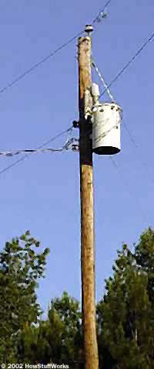 |  | Primária: Monofásica podendo variar de 13,8 KV à 19,5KV.
 |  | Secundária:

 |  |  | 1º Situação - Monofásico - 127V F+N
 |  |  | 2º Situação - Monofásico - 220V F+N
 |  |  | 3º Situação – Bifásico – 127V/220V ou 127V/254V F+F+N
 |  |  | 4º Situação – Bifásico – 220V/380V F+F+N
 |  | Obs: | Nestas situações não estará disponível energia Trifásica devido ao perfíl da infraestrutura local.

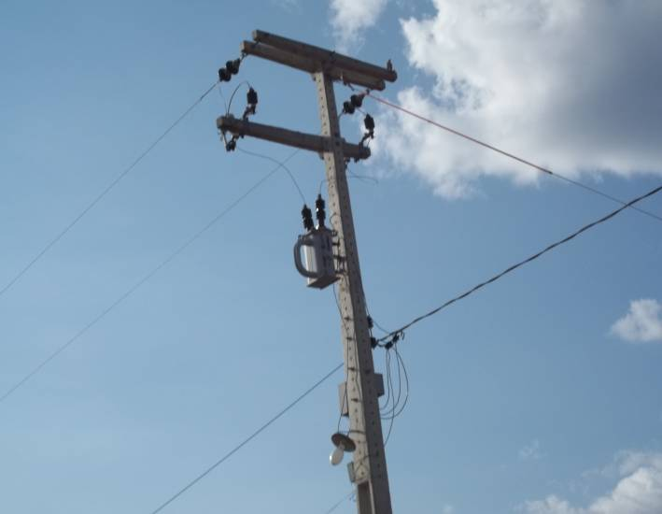 |  | Primária: Bifásica podendo variar de 13,8 KV à 19,5KV.
 |  | Secundária:

 |  |  | 1º Situação - Monofásico - 127V F+N
 |  |  | 2º Situação - Monofásico - 220V F+N
 |  |  | 3º Situação – Bifásico – 127V/220V ou 127V/254V F+F+N
 |  |  | 4º Situação – Bifásico – 220V/380V F+F+N
 |  | Obs: | Nestas situações não estará disponível energia Trifásica devido ao perfíl da infraestrutura local.

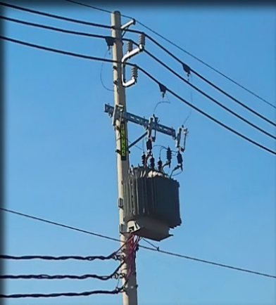 |  | Primária: Trifásica podendo variar de 13,8 KV à 19,5KV.

 |  | Secundária:
 |  |  | 1º Situação – Trifásico - 127V/220V F+F+F+N
 |  |  | 2º Situação – Trifásico - 220V/380V F+F+F+N
 |  |  | 3º Situação – Trifásico - 380V/440V F+F+F+N
 |  | Obs: | Nestas situações estará disponível energia Trifásica devido ao perfíl da infraestrutura local.

INFORMAÇÕES COMPLEMENTARES DO CANDIDATO

Possibilidade de energia provisória? |  |  |  | Mesma propriedade? |  |  |  | mts?
N° medidor mais próximo? |  |  |  | Mesma propriedade? |  |  |  | mts?
Endereço do medidor:
Evidenciar o ponto de fornecimento da energia provisória através das fotos 27, 28, 29 e 30.

Número do transformador mais próximo (indicar no croqui, o local exato do transformador) |  |  |  |  |  |  | Quantos metros?
Será necessário extensão de energia? |  |  |  |  |  |  | Quantos metros?
A extensão de energia passará pela área? |  |  |  |  |  |  | A Servidão de Passagem foi autorizada?
Existe Rede de Alta Tensão próximo da Área Locada ? |  |  |  |  |  |  | Quantos metros?
SITUAÇÃO EXCLUSIVA PARA ROOFTOP
Existe espaços disponíveis nas caixas de medidores para instalação de um novo medidor de energia? |  |  |  |  |  |  |  | Evidenciar nas fotos 31, 32, 33 e 34.

O centro de medição esta bem conservado?
Os paineis estão enferrujados e deteriorados?
Os medidores são fixados em paineis de madeira?
Comentários Adicionais:

